5筋厚、减轻孔
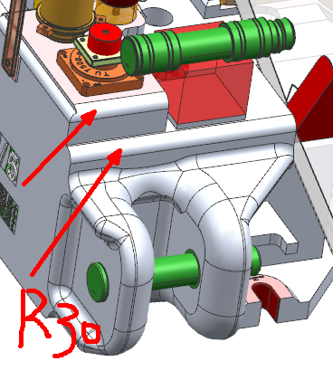
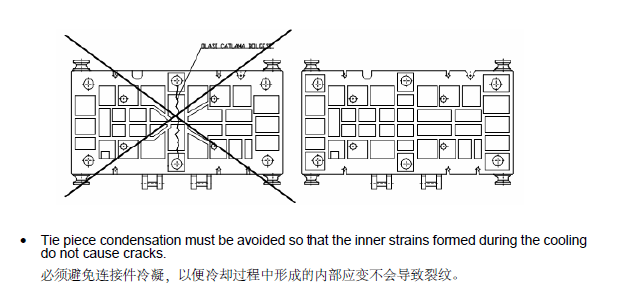
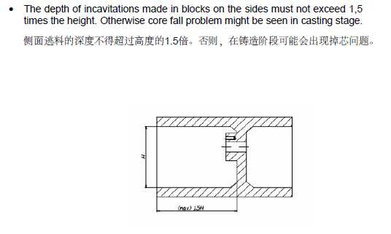
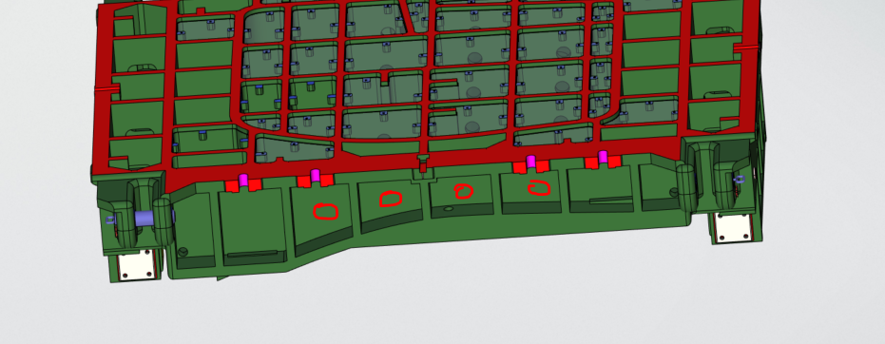
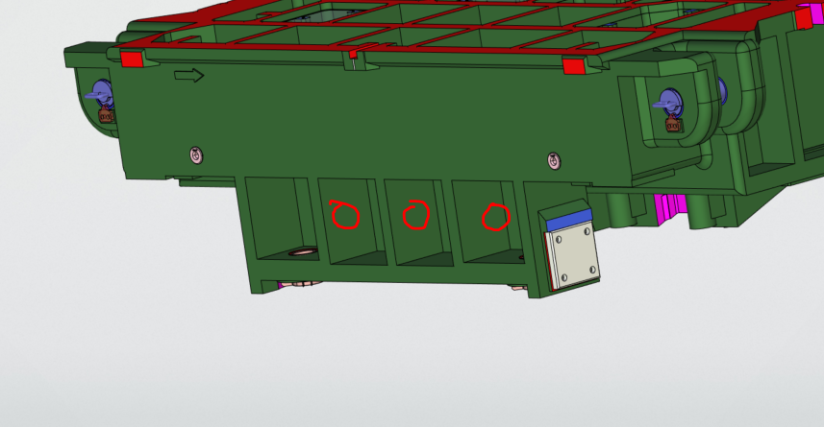
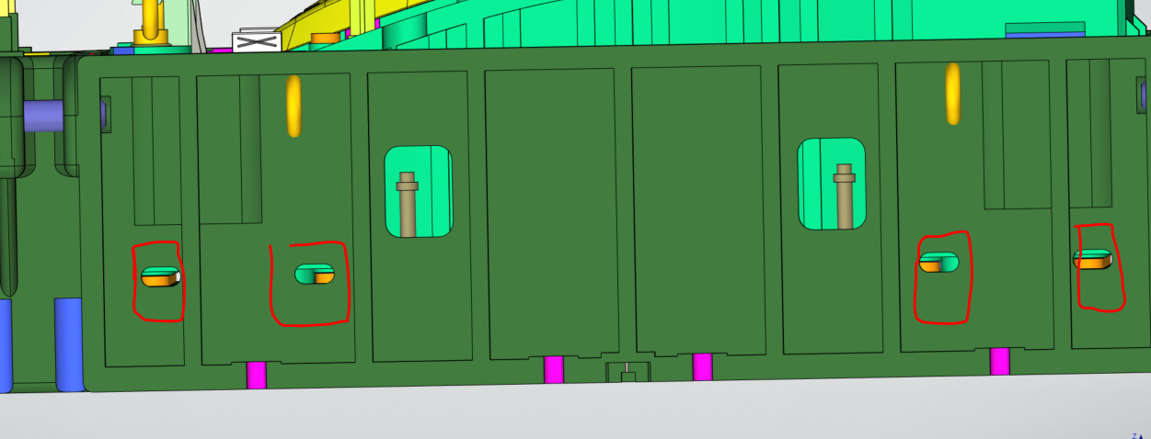
项目 | 说明 | 返回
筋间距 | 筋间距≤400mm

模具壁厚 | 1.拉延模：型面厚60mm，主筋45mm，(模具长度超过3000mm时，副筋按照40mm，其余按照标准）
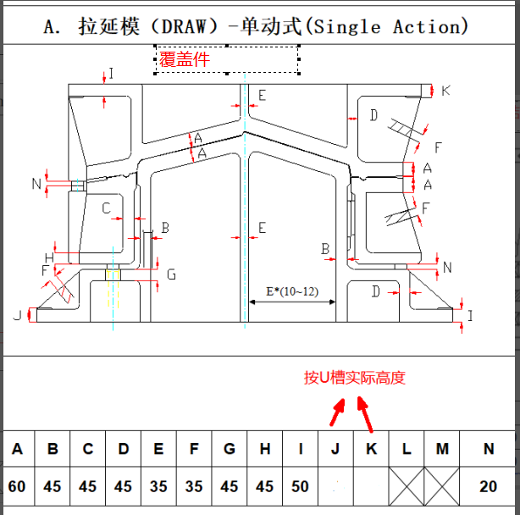

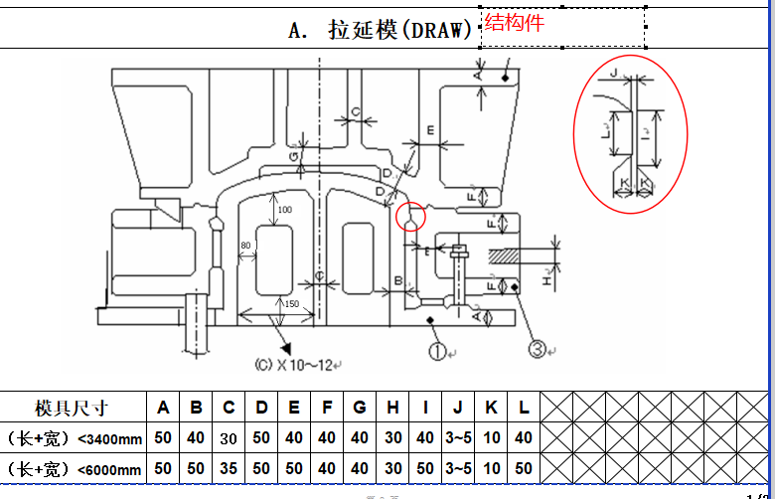

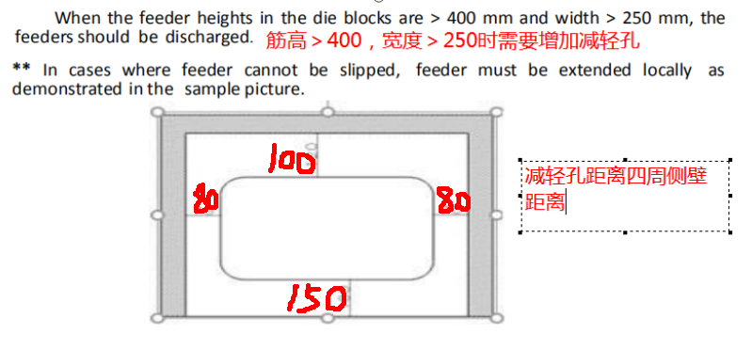

 | 2.修冲模：型面厚50mm，主筋40mm，(模具长度超过3000mm时，副筋按照40mm，其余按照标准）

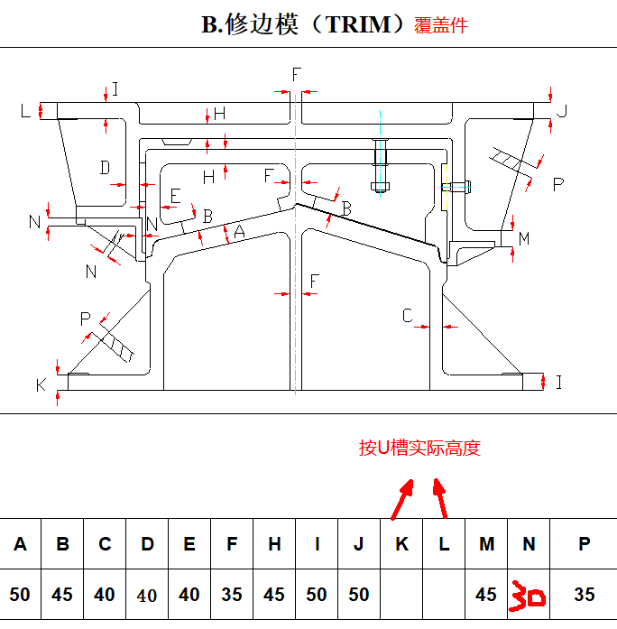
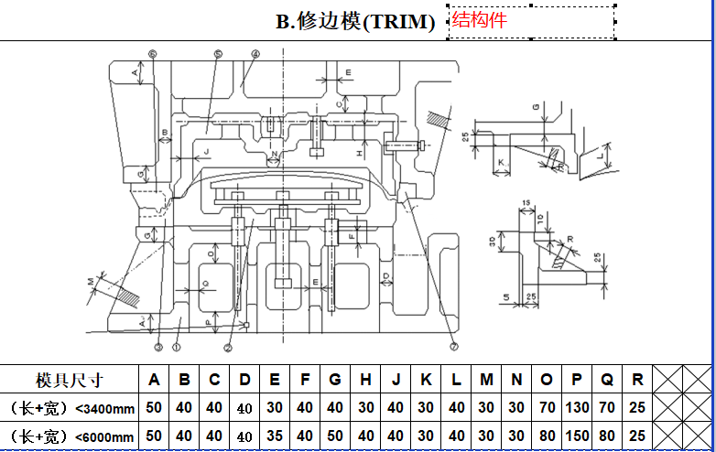

 | 3.翻边整形模：型面厚50mm，主筋40mm，(模具长度超过3000mm时，副筋按照40mm，其余按照标准）

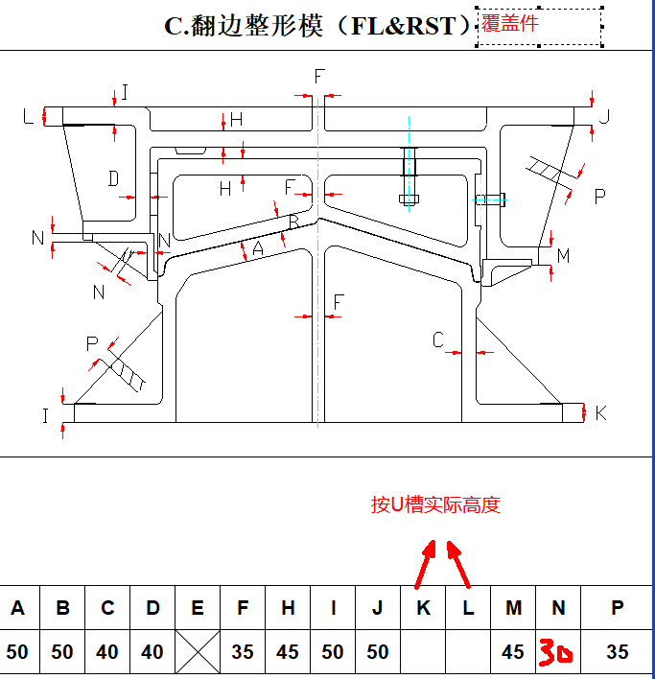

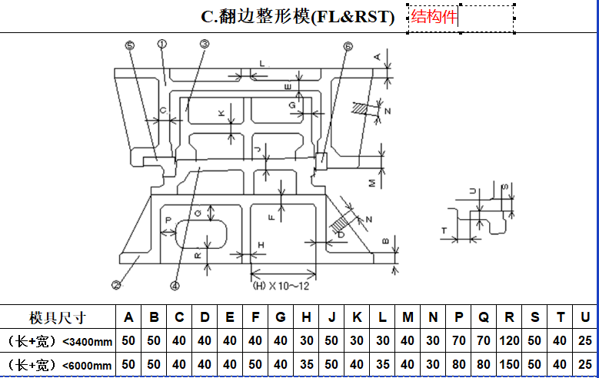

 | 4.落料模：(模具长度超过3000mm时，副筋按照40mm，其余按照标准）

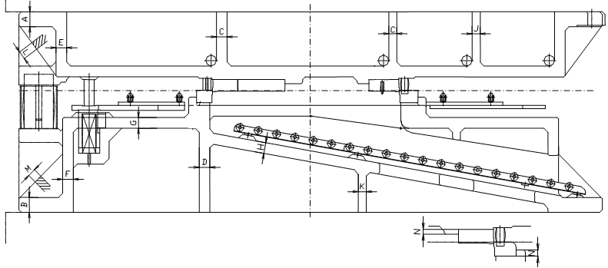

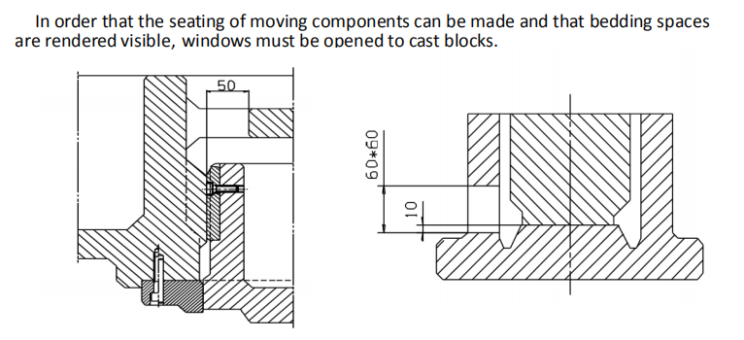

其他规范 | 1.吊耳附近和主承力筋不可设置减轻孔

 | 2.到底块窥视孔60*60、导板窥视孔∮60或者60*60


 | 3.模具上下模均需开流水孔（φ50）

 | 4.当模具结构有夹砂可能性时，需设置清砂孔，保证填砂和清砂

 | 5.模具需开传感器线路和气动装置气路穿线孔（φ60），要求管路孔连通，可通向模具左右两侧

 | 6.压料板加工夹持孔，在侧壁开Ø50的圆孔，加工夹持用
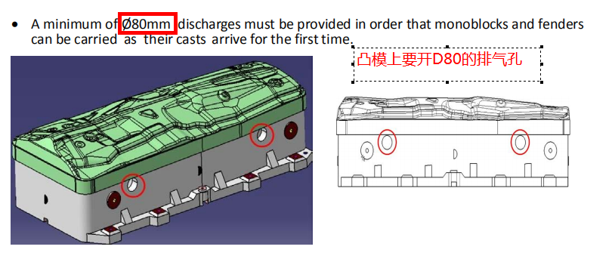
 | 7.凸模和压料板必须设置4处MIN80mm的排气孔，也可以用于起吊
 | 模具不允许使用贯通筋（不允许十字交叉型筋），所有肋条不小于40mm

 | 8.掉料处四周的肋条不要开减轻孔，避免废料挂在上面或小废料飞溅到机台上

 | 9.注意下图模具中心筋的布置

 | 10.往外逃料的面板的长度不能大于1.5高度

 | 11.吊耳上部模具要倒圆角R30

 | 12.拉延模前后侧开排气孔，导腿筋上开减轻孔，下模蹲死块窥视孔做成方形，建议做到W120*H200

